controller
Create SliderController
 | php artisan make:controller SliderController

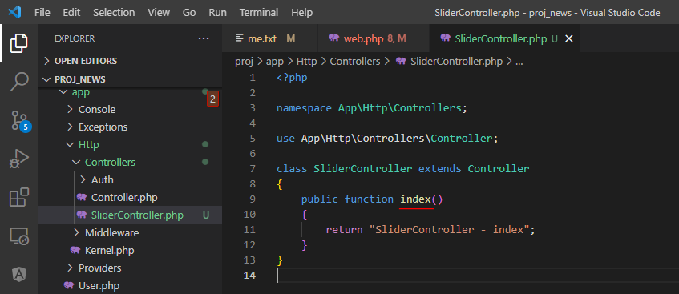

web.php

Access url to check

controller view
SliderController
 | Đặt thêm $pathViewController giúp linh hoạt trong việc tạo Controller mới mà ko cần sửa nhiều để layout view mà chỉ cần sửa $pathViewController
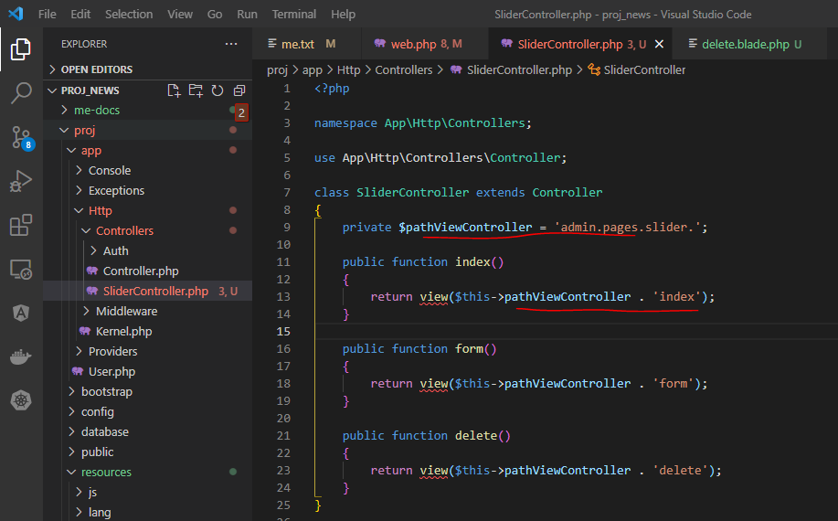

index view
 | folder slider được đặt theo tên Controller
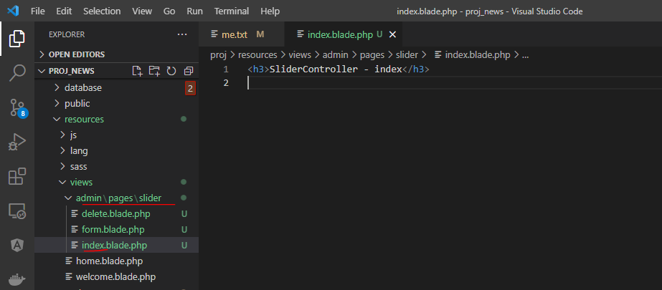

Access url to check

params
SliderController
 | Nhận giá trị param id từ trên URL rồi truyền ra view
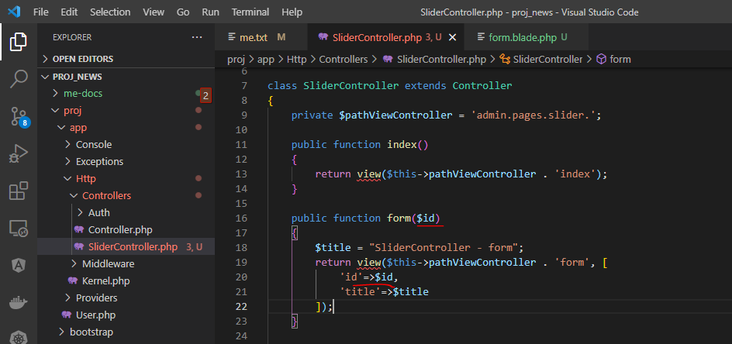

form.blade.php
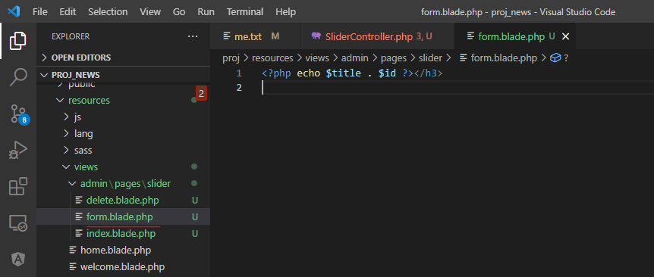

Access URL to check

category by cutomize slider
Khai báo route cho category
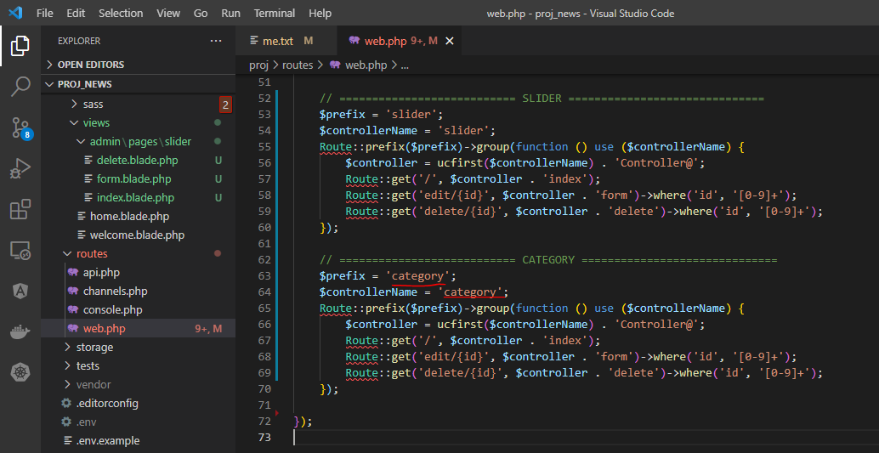

Khai báo Controller cho Category
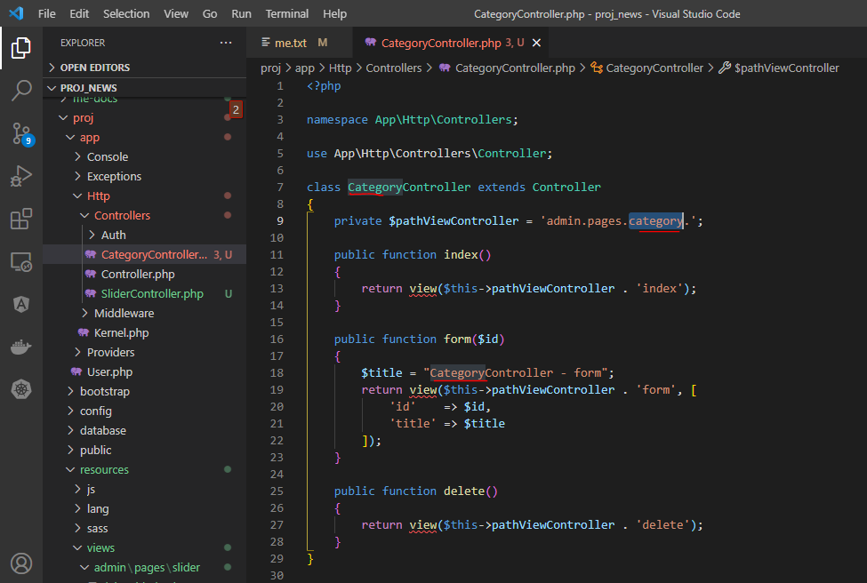

view
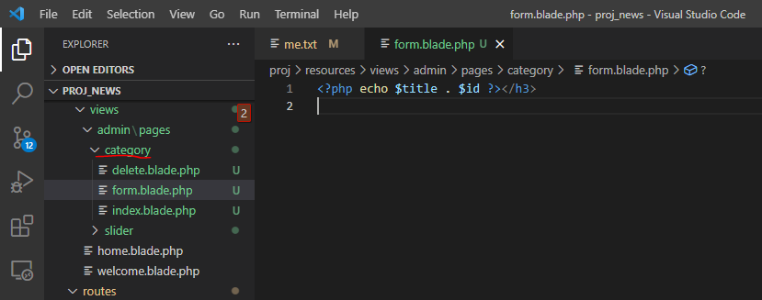

access url to test

request
Add change-status url

status action
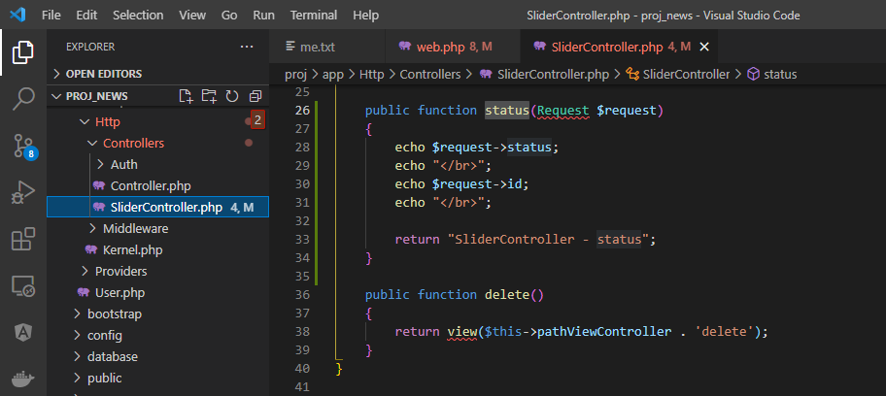

Access url to check

